menu
画面レイアウト定義
共通情報 | システム名 | 色識別アプリ |  | 作成者 | 矢口 翔太郎
 | 工程名 | 画面設計 |  | 作成日付 | 2020-02-16
 | ドキュメント名 | 色識別アプリ 画面設計書 |  | バージョン | 1
書誌情報 | 画面の名称 | メニュー画面
 | 概要 | 画像入力画面と履歴画面へ遷移するためのメニュー画面
レイアウト図

 |  |  | ①

 | 色識別アプリ

画像入力画面へ
履歴画面へ

 |  | ② |  |  | ③

画面の説明
メニュー画面です。画像入力画面と履歴画面へ遷移できます。
番号 | 種類 | 説明
① | タイトル | アプリのタイトル
② | ボタン | 画像入力画面へ遷移するボタン
③ | ボタン | 履歴画面へ遷移するボタン 色判定の履歴をDBから取得します

importPicture
画面レイアウト定義
共通情報 | システム名 | 色識別アプリ |  | 作成者 | 矢口 翔太郎
 | 工程名 | 画面設計 |  | 作成日付 | 2020-02-16
 | ドキュメント名 | 色識別アプリ 画面設計書 |  | バージョン | 1
書誌情報 | 画面の名称 | 画像入力画面
 | 概要 | 画像を入力し、選択した位置の色を識別します。
レイアウト図

色を判定
メニュー画面へ
(画像未選択)
ファイルを選択：ファイルを選択 選択されていません
表示する
 | ① |  | ③ | ④
②

色を判定
メニュー画面へ

(画像選択済み)
ファイルを選択：ファイルを選択 選択されていません
 |  | ①

 |  |  | ③ | ④

表示する

②

画面の説明
画像入力画面です。色を判定ボタンを押下すると、ランダムな位置の色を判定して表示します。
番号 | 種類 | 説明
① | ボタン | 取り込む画像を選択するボタン。 押下すると、画像選択のダイアログが表示され、選択した画像を画面に表示します。
② | ボタン | 選択した画像を表示するボタン。 押下すると選択した画像を画面に表示します。
③ | ボタン | 色を判定するボタン。 押下すると結果表示画面に遷移します。 画像内のランダムな位置の色を取得して結果を返します。 DBに判定した日時、RGB値、選択した画像、判定した位置を登録します。
④ | ボタン | メニュー画面へ遷移するボタン

result
画面レイアウト定義
共通情報 | システム名 | 色識別アプリ | 作成者 | 矢口 翔太郎
 | 工程名 | 画面設計 | 作成日付 | 2020-02-16
 | ドキュメント名 | 色識別アプリ 画面設計書 | バージョン | 1
書誌情報 | 画面の名称 | 結果画面
 | 概要 | 画像入力画面で識別した結果を表示する画面
レイアウト図

①
 | 判定した画像
 | abc.png_20200216213206130.png

②
 | 色を判定した位置
 | X : 41 Y : 35

③
 | 最も強い三原色の成分
 | 青
④
 | RGB値
 | R:2 G:63 B:152
⑤
 | 戻る

画面の説明
結果画面です。判定した画像のファイル名、判定した座標情報、判定した色の中で最も強い三原色の成分、 RGB値を表示します。
番号 | 種類 | 説明
① | テキスト | 判定した画像のファイル名を表示します。
② | テキスト | 判定した座標情報を表示します。
③ | テキスト | 判定した色の中で最も強い三原色の成分を表示します。
④ | テキスト | 判定したRGB値を表示します。
⑤ | ボタン | 画像入力画面へ遷移するボタン

history
画面レイアウト定義
共通情報 | システム名 | 色識別アプリ |  | 作成者 | 矢口 翔太郎
 | 工程名 | 画面設計 |  | 作成日付 | 2020-02-16
 | ドキュメント名 | 色識別アプリ 画面設計書 |  | バージョン | 1
書誌情報 | 画面の名称 | 履歴画面
 | 概要 | 判定結果をDBに保持し、一覧表示する履歴画面
レイアウト図

日付
判定した画像
RGB値
色を判定した画像の位置(X座標)
色を判定した画像の位置(Y座標)

 | 2020-02-09 | ～.png | R:2 G:63 B:152 | 38 | 120

 | 2020-02-09 | ～.png | R:2 G:63 B:152 | 25 | 24

①
 |  |  | メニュー画面へ

②

画面の説明
履歴画面です。判定した日時、判定した画像、RGB値、判定した位置を一覧表示します。
番号 | 種類 | 説明
① | 表示欄 | DBから判定した日時、判定した画像、RGB値、判定した位置を取得し、表示します。
② | ボタン | メニュー画面へ遷移するボタン

screenTransition
画面遷移図

 |  |  |  | 履歴画面へボタンを押下
メニュー画面
履歴画面

 |  |  |  | メニュー画面へボタンを押下

 | 画像入力画面へボタンを押下 |  | メニュー画面へボタンを押下

画像入力画面

 |  | 色を判定ボタンを押下 | 戻るボタンを押下

結果画面

画面のスクリーンショット
メニュー画面
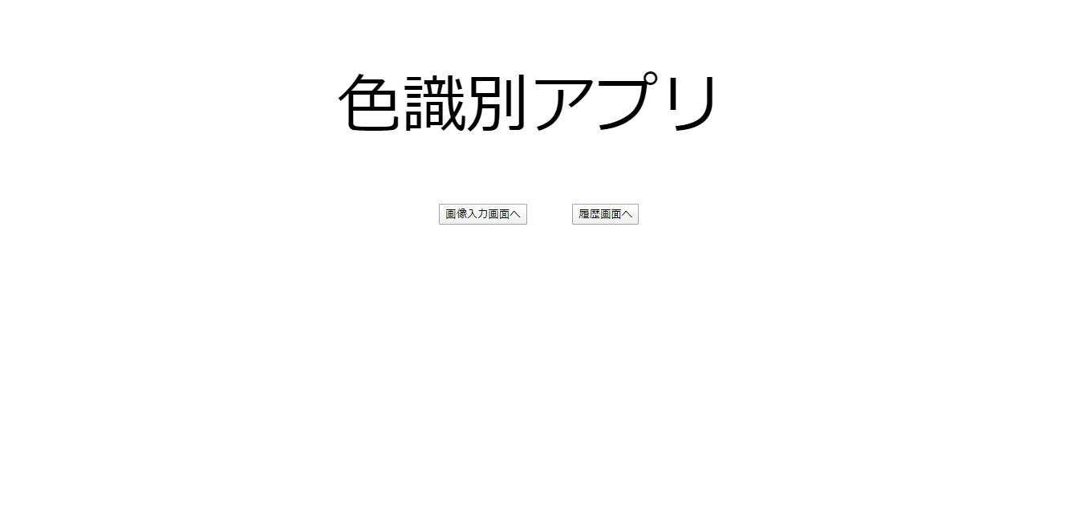
3/25)
Upload.html
<form th:action="@{/upload}" th:object="${imageForm}" method="POST" enctype="multipart/form-data"> ファイルを選択： <input th:field="*{image}" type="file" /><br /> <div>
</div>
<input type="submit" value="表示する" />
<img th:src="${base64image}"/>
</form>
↑ 「表示する」ボタンの次に記載しているからじゃないでしょうか。
画像は中央に表示するようにしてください。
「色を判定」「メニュー画面へ」ボタンは少し右側へ配置するようにしてください。
ファイルの表示部分と判定部分でわかるように分けたいです。

色を判定、メニュー画面へボタンの位置を調整しました 枠の中に画像を表示できました

枠を作成すると表示するボタンと表示した画像が右にずれてしまい、うまく表示ができませんでした。


画像入力画面


3/10)
この間は空けられないのでしょうか。
やはり不自然に見えます。
枠を作成し、その中に画像を表示するようにしたほうがレイアウトが崩れないので、そういった表示方法を検討してください。
3/17)
この時のソースコード確認したいです。Gitにあげてもらえますでしょうか。

3/10)
履歴画面と同じように表にしてください。
また全て左に寄ってしまっているので中央に表示するようにしてください。
中央に表示されるようにしました
結果画面
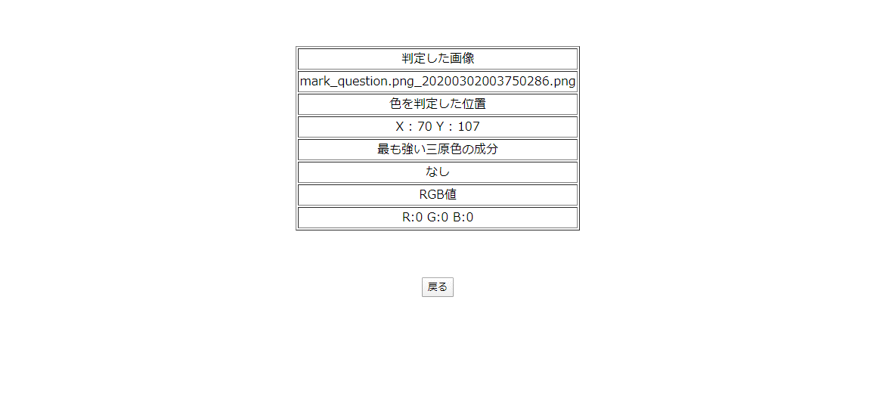
枠作成時のコードにしました

3/17)
前回のコメントが反映されていませんので対応してください。
テーブルで表示しました

3/25)
テーブルが上部に詰まっているので、中央に配置するようにしてください。
履歴画面
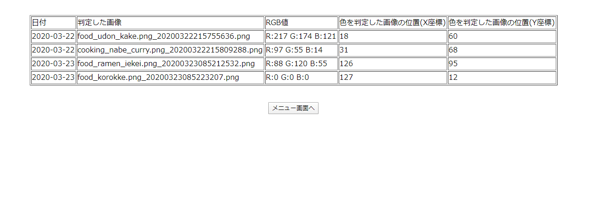
テーブルの位置を調整しました

3/17)
ボタンの位置が左に寄っているように見えます。中央に配置するようにしてください。
ボタンを中央に移動しました

